ELETROTÉCNICA
VISITA TÉCNICA - ESPECIALISTAS TÉCNICOS SENAI BAHIA

DATA DA VISITA: | 2026-05-19
UNIDADE: | ALAGOINHAS
PARTICIPANTES: | Andre
AREA | ACOMPANHADO POR: | DESCRIÇÃO DO ITEM | O QUE FOI OBSERVADO | BOAS PRÁTICAS | OPORTUNIDADES DE MELHORIA | OBSERVAÇOES GERAIS | RESPONSÁVEL | PRAZO | STATUS

Eletrotécnica | André/ Jadiane | Árena/ Laboratório de SEP | Depósito organizado, com materiais separados e devidamente identificados. Ainda há alguns “varais” utilizados para armazenamento de materiais pesados, necessitando reorganização para evitar riscos de queda sobre pessoas. | Boa organização geral do depósito e identificação visual dos materiais. | Realizar a remoção total dos “varais” instalados no espaço e reposicionar adequadamente os materiais armazenados neles. |  | Unidade Alagoinhas
Eletrotécnica | André | Laboratório de Eletrônica e Medidas | Quantidade reduzida de CIs em comparação à visita de 2025. Observou-se melhoria na organização do espaço e aquisição de novos itens, como protoboards e componentes eletrônicos. | Melhoria da organização do laboratório e renovação parcial dos componentes de eletrônica. | Ampliar a disponibilidade de componentes eletrônicos, especialmente circuitos integrados, para atendimento adequado das práticas. |  | Unidade Alagoinhas
Eletrotécnica | André | Laboratório de Instalações Prediais | Foram identificados equipamentos anteriormente ausentes, como itens de domótica. Há também diversos kits de refrigeração armazenados no espaço. Observou-se uma estante com caixas bin sem utilização. | Aquisição dos itens de domótica e disponibilidade de materiais de refrigeração. | Utilizar as caixas bin disponíveis para melhorar a organização dos materiais de instalações prediais nos armários de aço. |  | Unidade Alagoinhas
Eletrotécnica | André | Laboratório de Eletrotécnica | Existem 3 kits de motores parcialmente desmontados desde 2025, sem remontagem. O laboratório necessita de reorganização geral, incluindo acondicionamento correto dos cabos banana-banana nos suportes de parede, organização das placas de montagem no baú de comandos e reorganização dos motores soltos sobre bancada. Já foi solicitada a aquisição de mais 1 kit de comandos. | Existência de infraestrutura de comandos e motores para atividades práticas. | Remontar os kits desmontados, reorganizar o laboratório e adquirir novos cabos banana-banana de 0,8 m ou 1 m. Necessária também a reposição de componentes e reorganização do kit de comandos. |  | Unidade Alagoinhas / GEP
Eletrotécnica | André | Lab. Pneumatica e Hidraulica | Não foram observadas mudanças em relação à última visita. |  | Acompanhar a chegada dos kits de pneumática já solicitados para melhoria das práticas laboratoriais. |  | Unidade Alagoinhas / GEP
Eletrotécnica | André | Lab. Acionamentos de Motores | Espaço reduzido e com excesso de cadeiras na área central, limitando a execução das atividades práticas. O laboratório atualmente não possui um layout funcional bem definido. (2025) |  | Reavaliar o layout e a definição de uso do espaço, buscando melhor aproveitamento da área para execução das práticas. |  | Unidade Alagoinhas
Eletrotécnica | André | Equipamentos de Medição | Quantidade insuficiente de alicates amperímetros e multímetros para atendimento das turmas. |  | Realizar aquisição de instrumentos de medição, considerando infraestrutura mínima recomendada de pelo menos 10 multímetros e 10 alicates amperímetros para cada turma de até 40 alunos. |  | Unidade Alagoinhas
Eletrotécnica | André | Equipe de Manutenção - Quadro Eletricos do Lab. de medidas | O quadro elétrico apresenta laterais abertas e tampa sobreposta inadequada, deixando partes vivas dos disjuntores expostas. |  | 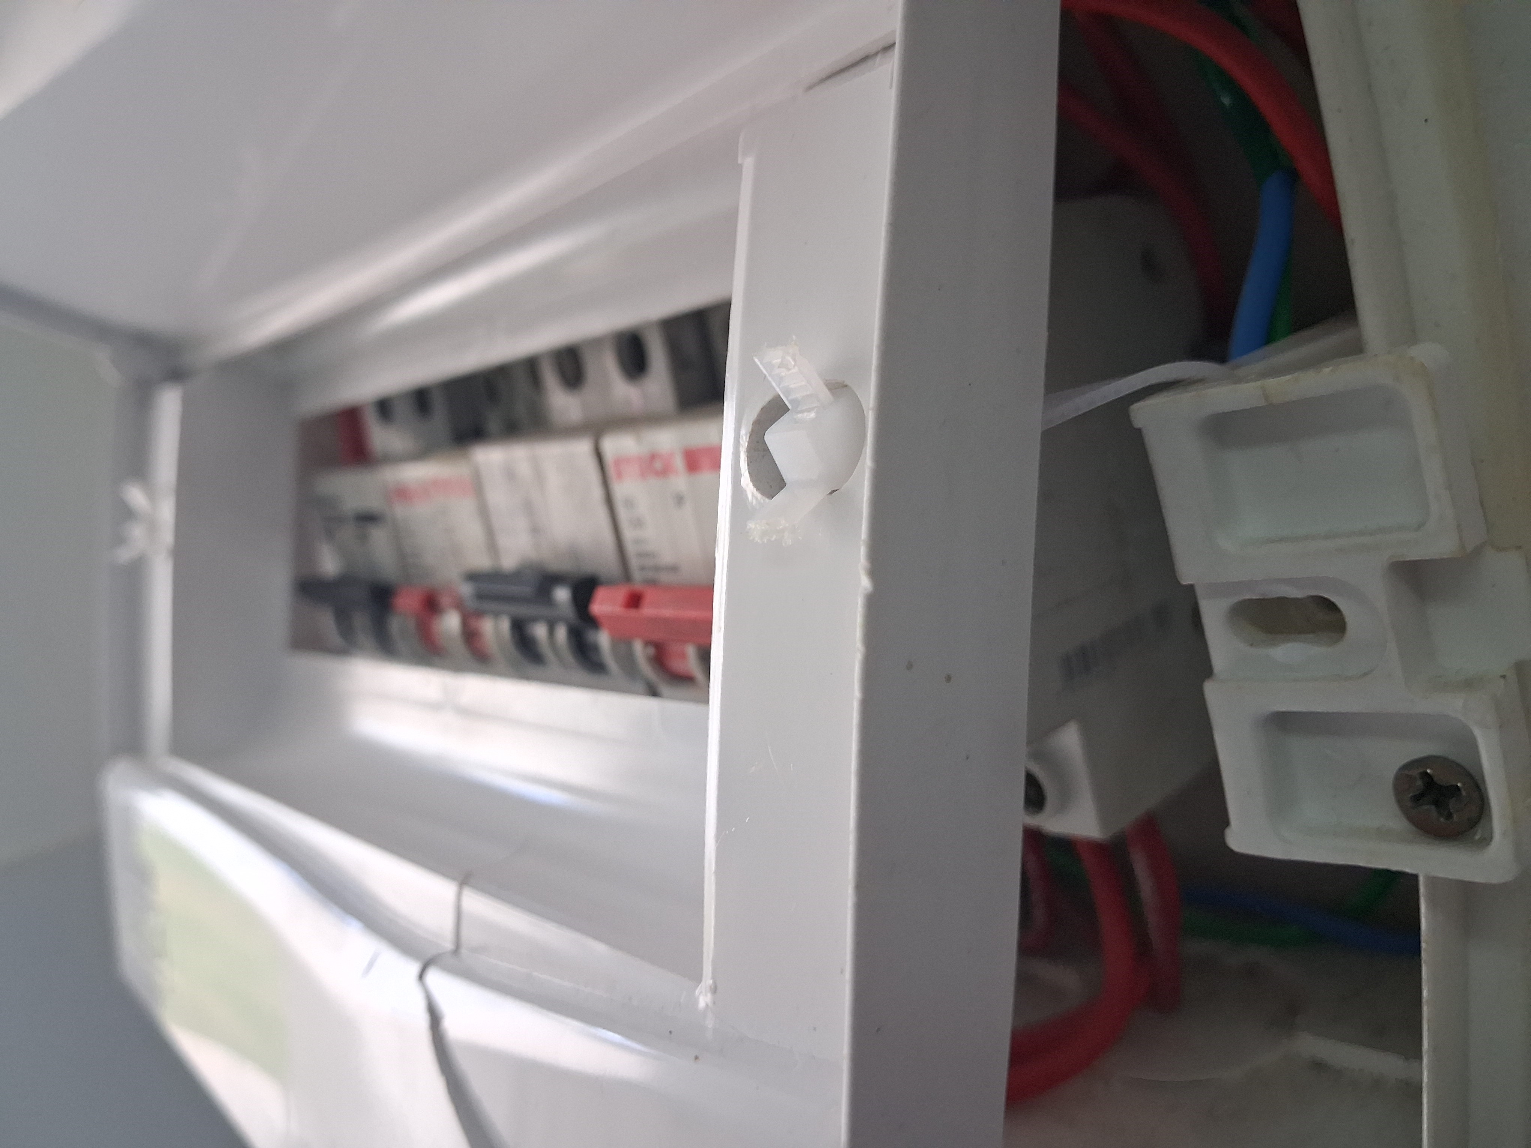 |  | Unidade Alagoinhas

